상품제안서
퓨어 소프트 젤펜 | 상품코드: S04043

 |  |  |  |  |  |  | 02-713-8555 | www.synergygift.co.kr
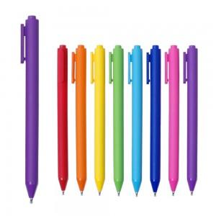 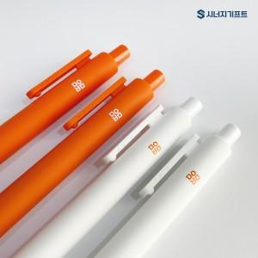 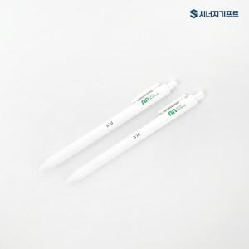

【상세/제작정보】 | <p><span style="font-size: 14pt;">▷ 볼펜 색상 100개 단위로 혼합 가능합니다.</span></p><p>&nbsp;</p><p>&nbsp;</p><p>&nbsp;</p>

【인쇄/포장옵션】 | 실크 / OPP(비닐)

【공급단가】 | 수량 | 100~ | 500~ | 1,000~ | 3,000~ | 5,000~
*VAT별도 | 단가 | 1,490원 | 1,330원 | 1,290원 | 1,250원 | 1,220원

【상품 URL】 | https://www.synergygift.co.kr:443/src/goods_detail.php?gdno=17925

